Fiscal
ORFEU

Descrição | % | 1 | 2 | 3 | 1º TRI | 4 | 5 | 6 | 2º TRI | 7 | 8 | 9 | 3º TRI | 10 | 11 | 12 | 4º TRI | Total
Receita Serviços |  | - | - | 562 | 561.60 | 75,047.60 | 214.70 | 21,679.30 | 96,941.60 | 25,999.99 | - | 6,000.00 | 31,999.99 | - | 5,000.00 | - | 5,000.00 | 134,503.19
Eventos Couvert |  | - | - | - | - | - | - | - | - | - | - | - | - | - | - | - | - | -
Eventos Locações |  | - | - | 562 | 561.60 | 75,048 | 215 | 21,679.30 | 96,941.60 | 25,999.99 | - | 6,000.00 | 31,999.99 | - | 5,000.00 | - | 5,000.00 | 134,503.19
Eventos Rebate Fornecedores |  | - | - | - | - | - | - | - | - | - | - | - | - | - | - | - | - | -
Gifts |  | - | - | - | - | - | - | - | - | - | - | - | - | - | - | - | - | -
Receita Comércio |  | 1,315,869 | 1,346,331 | 1,646,328 | 4,308,527.16 | 1,524,997.09 | 1,595,969.92 | 970,606.17 | 4,091,573.18 | 2,020.00 | - | 8,400.00 | 10,420.00 | - | 17,400.00 | - | 17,400.00 | 8,427,920.34
Eventos A&B |  | 9,013 | 35,128 | 22,626 | 66,766.20 | 12,600 | 37,529 | 50,439.25 | 100,568.63 | 2,020.00 | - | 8,400.00 | 10,420.00 | - | 17,400.00 | - | 17,400.00 | 195,154.83
Serviço (Gorjeta) |  | 160,823 | 156,236 | 197,117 | 514,175.61 | 184,793 | 189,174 | 109,193.14 | 483,160.71 | - | - | - | - | - | - | - | - | 997,336.32
Alimentação |  | 740,119 | 743,944 | 925,277 | 2,409,340.54 | 841,743 | 872,765 | 520,215.50 | 2,234,724.11 | - | - | - | - | - | - | - | - | 4,644,064.65
Bebida |  | 524,369 | 495,095 | 621,529 | 1,640,993.86 | 612,293 | 617,734 | 353,456.30 | 1,583,482.89 | - | - | - | - | - | - | - | - | 3,224,476.75
Artístico (couvert/shows) |  | - | 3,375 | - | 3,375.00 | - | - | - | - | - | - | - | - | - | - | - | - | 3,375.00
Delivery |  | 42,368 | 68,788 | 76,896 | 188,051.56 | 58,361 | 67,941 | 46,495.12 | 172,797.55 | - | - | - | - | - | - | - | - | 360,849.11
Outras Receitas Não operacional |  | 810 | 675 | 972 | 2,457.00 | 594 | 540 | - | 1,134.00 | - | - | - | - | - | - | - | - | 3,591.00
Total receitas |  | 1,477,501.41 | 1,503,242.13 | 1,844,977.83 | 4,825,721.37 | 1,785,431.81 | 1,785,899.07 | 1,101,478.61 | 4,672,809.49 | 28,019.99 | - | 14,400.00 | 42,419.99 | - | 22,400.00 | - | 22,400.00 | 9,563,350.85

ISS | 5.00% | - | - | 28.08 | 28.08 | 3,752.38 | 10.74 | 1,083.97 | 4,847.08 | 1,300.00 | - | 300.00 | 1,600.00 | - | 250.00 | - | 250.00 | 6,725.16
PIS | 0.65% | 8,211.02 | 8,401.10 | 10,276.74 | 26,888.86 | 10,003.79 | 9,960.25 | 6,197.50 | 26,161.54 | 181.60 | - | 91.42 | 273.02 | - | 141.08 | - | 141.08 | 53,464.49
COFINS | 3.00% | 37,897.01 | 38,774.33 | 47,431.09 | 124,102.43 | 46,171.34 | 45,970.37 | 28,603.84 | 120,745.56 | 838.18 | - | 421.92 | 1,260.10 | - | 651.12 | - | 651.12 | 246,759.20
ICMS | 4.00% | 52,634.74 | 53,853.24 | 65,853.11 | 172,341.09 | 60,999.88 | 63,838.80 | 38,824.25 | 163,662.93 | 80.80 | - | 336.00 | 416.80 | - | 696.00 | - | 696.00 | 337,116.81

IRPJ s/ Serviço | 32.00% | - | - | 179.71 | 179.71 | 24,015.23 | 68.70 | 6,937.38 | 31,021.31 | 8,320.00 | - | 1,920.00 | 10,240.00 | - | 1,600.00 | - | 1,600.00 | 43,041.02
IRPJ s/ Comercio | 8.00% | 105,269.48 | 107,706.47 | 131,706.22 | 344,682.17 | 121,999.77 | 127,677.59 | 77,648.49 | 327,325.85 | 161.60 | - | 672.00 | 833.60 | - | 1,392.00 | - | 1,392.00 | 674,233.63
IRPJ Não operacional | 100.00% | 810.00 | 675.00 | 972.00 | 2,457.00 | 594.00 | 540.00 | - | 1,134.00 | - | - | - | - | - | - | - | - | 3,591.00
IRPJ Adicional | 10.00% |  |  |  | 28,731.89 |  |  |  | 29,948.12 |  |  |  | - |  |  |  | - | 58,680.01
IRPJ Total |  | 15,911.92 | 16,257.22 | 19,928.69 | 80,829.72 | 21,991.35 | 19,242.94 | 12,687.88 | 83,870.29 | 1,272.24 | - | 388.80 | 1,661.04 | - | 448.80 | - | 448.80 | 166,809.85

CSLL s/ Serviço | 32.00% | - | - | 16.17 | 16.17 | 2,161.37 | 6.18 | 624.36 | 2,791.92 | 748.80 | - | 172.80 | 921.60 | - | 144.00 | - | 144.00 | 3,873.69
CSLL s/ Comercio | 12.00% | 14,211.38 | 14,540.37 | 17,780.34 | 46,532.09 | 16,469.97 | 17,236.48 | 10,482.55 | 44,188.99 | 21.82 | - | 90.72 | 112.54 | - | 187.92 | - | 187.92 | 91,021.54
CSLL Não operacional | 100.00% | 72.90 | 60.75 | 87.48 | 221.13 | 53.46 | 48.60 | - | 102.06 | - | - | - | - | - | - | - | - | 323.19
CSLL Total |  | 14,284.28 | 14,601.12 | 17,883.99 | 46,769.40 | 18,684.80 | 17,291.26 | 11,106.91 | 47,082.97 | 770.62 | - | 263.52 | 1,034.14 | - | 331.92 | - | 331.92 | 95,218.42

Vencimento mensal dia 10 (ISS) |  | - | - | 28.08 | 28.08 | 3,752.38 | 10.74 | 1,083.97 | 4,847.08 | 1,300.00 | - | 300.00 | 1,600.00 | - | 250.00 | - | 250.00 | 6,725.16
Vencimento mensal dia 20 (ICMS) |  | 52,634.74 | 53,853.24 | 65,853.11 | 172,341.09 | 60,999.88 | 63,838.80 | 38,824.25 | 163,662.93 | 80.80 | - | 336.00 | 416.80 | - | 696.00 | - | 696.00 | 337,116.81
Vencimento mensal dia 25 (PIS E COFINS) |  | 46,108.03 | 47,175.44 | 57,707.82 | 150,991.29 | 56,175.14 | 55,930.62 | 34,801.33 | 146,907.09 | 1,019.78 | - | 513.34 | 1,533.12 | - | 792.20 | - | 792.20 | 300,223.70
Vencimento trimestral dia 30 (IRPJ E CSLL) |  |  |  |  | 127,599.12 |  |  |  | 130,953.26 |  |  |  | 2,695.18 |  |  |  | 780.72 | 262,028.27

Simulação de 2025 no Simples Nacional

Descrição | Valor - R$ | Acumulado 12 meses |  | Faixa | % | Resultado | Dedução | % | Valor recolhimento DAS | Valor recolhimento ICMS | Custo total - R$ | Obs
Jan-25 | 157,287
Feb-25 | 157,287
Mar-25 | 157,287
Apr-25 | 157,287
May-25 | 157,287
Jun-25 | 157,287
Jul-25 | 157,287
Aug-25 | 157,287
Sep-25 | 157,287
Oct-25 | 157,287
Nov-25 | 157,287
Dec-25 | 157,287
Jan-26 | 141,837 | 1,887,449 |  | 5ª | 14.30% | 269,905 | -87,300 | 9.67% | 13,722.27 | - | 13,722.27
Feb-26 | 140,402 | 1,871,998 |  | 5ª | 14.30% | 267,696 | -87,300 | 9.64% | 13,529.92 | - | 13,529.92
Mar-26 | 152,909 | 1,855,113 |  | 5ª | 14.30% | 265,281 | -87,300 | 9.59% | 14,670.19 | - | 14,670.19
Apr-26 | 173,226 | 1,850,734 |  | 5ª | 14.30% | 264,655 | -87,300 | 9.58% | 16,600.13 | - | 16,600.13
May-26 | 162,096 | 1,866,672 |  | 5ª | 14.30% | 266,934 | -87,300 | 9.62% | 15,598.84 | - | 15,598.84
Jun-26 | 159,649 | 1,871,481 |  | 5ª | 14.30% | 267,622 | -87,300 | 9.64% | 15,382.59 | - | 15,382.59
Jul-26 | 152,194 | 1,873,842 |  | 5ª | 14.30% | 267,959 | -87,300 | 9.64% | 14,673.25 | - | 14,673.25
Aug-26 | 152,194 | 1,868,749 |  | 5ª | 14.30% | 267,231 | -87,300 | 9.63% | 14,653.92 | - | 14,653.92
Sep-26 | 152,194 | 1,863,656 |  | 5ª | 14.30% | 266,503 | -87,300 | 9.62% | 14,634.49 | - | 14,634.49
Oct-26 | 152,194 | 1,858,563 |  | 5ª | 14.30% | 265,775 | -87,300 | 9.60% | 14,614.95 | - | 14,614.95
Nov-26 | 152,194 | 1,853,470 |  | 5ª | 14.30% | 265,046 | -87,300 | 9.59% | 14,595.31 | - | 14,595.31
Dec-26 | 152,194 | 1,848,377 |  | 5ª | 14.30% | 264,318 | -87,300 | 9.58% | 14,575.56 | - | 14,575.56
 | 1,843,284 |  |  |  |  |  |  |  | 177,251.42 | - | 177,251.42
 |  |  |  |  |  |  |  |  |  |  | 9.62% | Alíquota efetiva

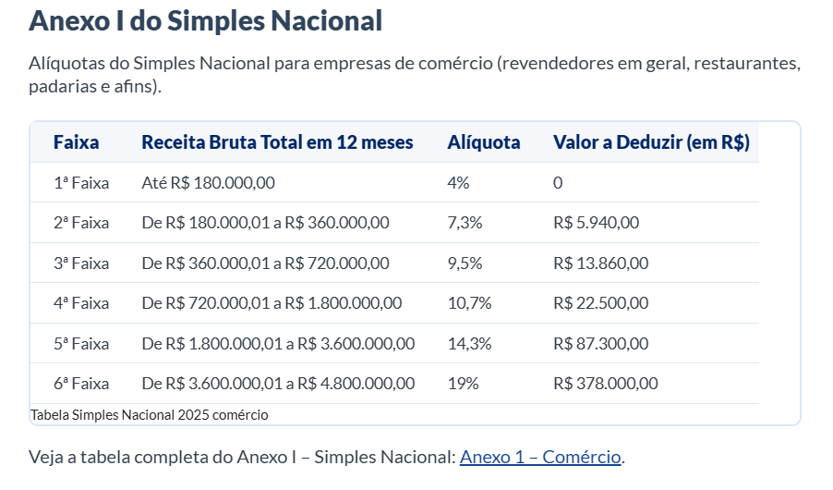
R$ - | R$ 180,000.00 | 4% | 1ª
R$ 180,001.00 | R$ 360,000.00 | 7.30% | 2ª
R$ 360,001.00 | R$ 720,000.00 | 9.50% | 3ª
R$ 720,001.00 | R$ 1,800,000.00 | 10.70% | 4ª
R$ 1,800,001.00 | R$ 3,600,000.00 | 14.30% | 5ª
R$ 3,600,001.00 | R$ 4,800,001.00 | 19% | 6ª

